상품제안서
신형긴자루부채(로고) | 상품코드: S36681

 |  |  |  |  |  |  | 02-713-8555 | www.synergygift.co.kr
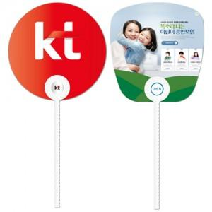

【상세/제작정보】 | <p><span style="font-size: 14pt;">※ 주문단위는 1,000개이며, 500개 단위로 주문시 500개 단가는 따로 적용됩니다.&nbsp;</span></p><p><span style="font-size: 14pt;">※ 기본칼선 외 자유모양은 기본 크기(190×190mm)에 한해 목형비 추가/기본 크기 이상은 별도 견적 문의&nbsp;</span></p><p><span style="font-size: 14pt;">※ 비수기(9월~4월)에는 목형비 추가(기본크기 기준)</span></p>

【인쇄/포장옵션】 | 풀칼라 / 포장불가능

【공급단가】 | 수량 | 1,000~ | 3,000~ | 5,000~ | 10,000~ | 30,000~
*VAT별도 | 단가 | 340원 | 320원 | 300원 | 280원 | 260원

【상품 URL】 | https://www.synergygift.co.kr:443/src/goods_detail.php?gdno=36681

